상품제안서
협립3단 뉴플라워즈 완전자동 양우산+미켈란젤로 마시멜로 세면타월 | 상품코드: S44577

 |  |  |  |  |  |  | 02-713-8555 | www.synergygift.co.kr
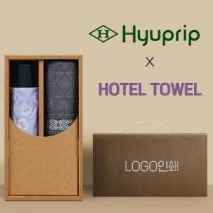

【상세/제작정보】 | <p><span style="font-size: 14pt;">※ 50세트 이상 진행시 종이케이스 실크1도인쇄 기본 포함</span></p><p><span style="font-size: 14pt;">※ 자수인쇄 디자인 난이도에 따라서 인쇄비 편차 발생 됩니다.</span></p><p><span style="font-size: 14pt;">&nbsp;</span></p><p><span style="font-size: 14pt;">※ 우산 원단 / 타월 자수 인쇄 100세트 미만 진행시 별도 문의 바랍니다.</span></p>

【인쇄/포장옵션】 | / 포장불가능

【공급단가】 | 수량 | 50~ | 100~ | 300~ | 500~ | 1,000~
*VAT별도 | 단가 | 23,400원 | 22,140원 | 21,060원 | 20,520원 | 20,160원

【상품 URL】 | https://www.synergygift.co.kr:443/src/goods_detail.php?gdno=44577

